Schouwformulier invoer
Stadsdeel | Nr | Urgentie | GPS locatie | Locatie | Noodzakelijk? | Criteria |  |  |  | Bijzonderheden/opmerkingen | Foto van de situatie |  | Paaltjes en andere obstakels voor fietsers in Rhenen. © Fietsersbond Rhenen, oktober 2022.
 |  |  |  |  |  | Inleidende wegmarkering | Dwarspositie van paaltje | Plaats van paaltje | Uitvoering paaltje
Elst | E1 | TOP | 51.989108, 5.498239 | Kleingeel / Franseweg | ja, maar 1 paaltje (wat verder van de kruising) volstaat | Onvoldoende | Matig | Onvoldoende | Matig | Maakt afslaan bijzonder lastig, hadden beter voor versmalling kunnen zorgen. Doorgang 1,30m. Waarom is dit een verplicht (brom)fietspad? |  | I | Toelichting criteria | Inleidende wegmarkering | Dwarspositie van paaltje | Plaats van paaltje | Uitvoering paaltje
Elst | E2 |  | 51.987610, 5.495928 | De Klamp, parkeerplaats achter wijkgebouw | ja | Redelijk | Volgens richtlijn | NVT | Redelijk | Heel veel paaltjes om parkeren te voorkomen. Het is nu erg ongelukkig voor fietsers om bij stalling te komen. Doorgang 1,60m is ok. |  |  | Volgens richtlijn | 15 meter vanaf paaltje | Doorgang van 1.6 meter breed | 12.5 meter vóór het kruisingsvlak | 50% rood, 50% wit + geen uitstekende delen
Elst | E3 |  | 51.986627, 5.491945 | Het Bosje, doorsteek richting Houweg | nee | Onvoldoende | Matig | Volgens richtlijn | Redelijk | Niet verlicht, onverwacht paaltje, 1 paal om doorgaand verkeer te voorkomen in deze straat was afdoende geweest. Nu kan er nog steeds rechtvoor geparkeerd worden. Doorgang 1,30m. Dit is de andere kant van #E4. |  |  | Redelijk | 10 - 15 meter vanaf paaltje | 1.5 - < 1.6 of > 1.6 meter tot maximaal 2.00 meter | 10 - <12.5 meter | Andere kleurvoering/slechte staat
Elst | E4 |  | 51.986673, 5.491128 | Het Bosje / Houweg | nee | Onvoldoende | Matig | Redelijk | Onvoldoende | Waarom zoveel paaltjes, in verkeerde kleur, slecht verlicht. 1 paaltje in deze straat was afdoende geweest. Doorgang 1,30m. Dit is de andere kant van #E3, maar ziet er meer als voetpad uit. Dit type paal hoort niet op het wegdek! |  |  | Matig | 0 - 10 meter vanaf paaltje | < 1.5 meter | < 10 meter | Andere kleurvoering en verschillende hoogtes van paaltjes
Elst | E5 |  | 51.987469, 5.491427 | Houweg, doorsteek naar Vissersweg | nee | Onvoldoende | Matig | Redelijk | Matig | Links een laag hekje, kleur niet okay. De weg wordt sowieso te smal voor auto, dus paaltje niet noodzakelijk. Doorgang 1,40m. Dit is de andere kant van #E6, |  |  | Onvoldoende | Geen wegmarkering aanwezig | Onduidelijke doorgang/ natuurlijke rijlijn, > 2.00 meter (ineffectief) of één doorgang < 1.5 meter | Direct aansluitend op kruisingsvlak | Uitstekende delen en/of slecht zichtbaar paaltje, of ander obstakel
Elst | E6 |  | 51.987551, 5.489647 | Vissersweg tegenover huisnr 20, doorsteek naar Houweg | Ja, hier juist wel | Onvoldoende | Redelijk | Onvoldoende | Onvoldoende | Een nauwelijks zichtbare versmalling met grijs(!) beton. Hier waren paaltjes wel op zijn plaats geweest, om te waarschuwen voor de versmalling. De doorgang is toch nog 1,70m. Dit is de andere kant van #E5 | 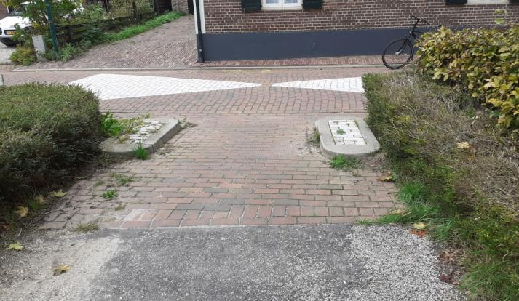 |  | NVT | Buiten het wegdek | Niet bedoeld als versmalling | Niet nabij een kruising
Elst | E7 |  | 51.988957, 5.493368 | De Kievit doorsteek naar Houweg | Nee, dit paadje is al smal | Onvoldoende | Onvoldoende | Redelijk | Onvoldoende | Met rode tegels is dit duidelijk een fietspad. Maar dit is een verkeerd soort paal, en de doorgang is slechts 90cm, met nog een kabelkast. Dit is de andere kant van #8. Dit type paal hoort niet op het wegdek!
Elst | E8 |  | 51.989123, 5.492861 | Houweg, doorsteek naar de Kievit | Nee, dit paadje is al smal | Onvoldoende | Onvoldoende | NVT | Onvoldoende | Dit is de andere kant van #E7, waarom dan opeens een sluis?? Dit is niet eens nabij een kruising. Doorgang 1,10m.
Elst | E9 |  | 51.991516, 5.507808 | Driftweg bosrand | Ja: een blokkade voor auto's is hier zinnig. | Onvoldoende | Onvoldoende | Redelijk | Onvoldoende | Sluisje met doorgang van 1.00m, en uitstekende palen. Zeer slecht zichtbaar in het donker. | 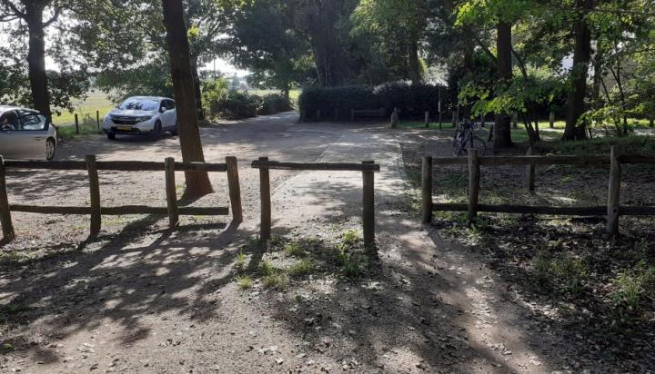
Achterberg | A1 |  | 51.971293, 5.587429 | De Horst, tussen nr 38 en 40 | Nee, het zandpad hierachter is al heel smal en er zit nog een stoeprandje. | Onvoldoende | Onvoldoende | NVT | Onvoldoende | Echt bizar om in zo'n nauwe doorgang een paaltje neer te zetten. De Noordseweg hierachter is een zandpad waar vrachtauto's rijden. | 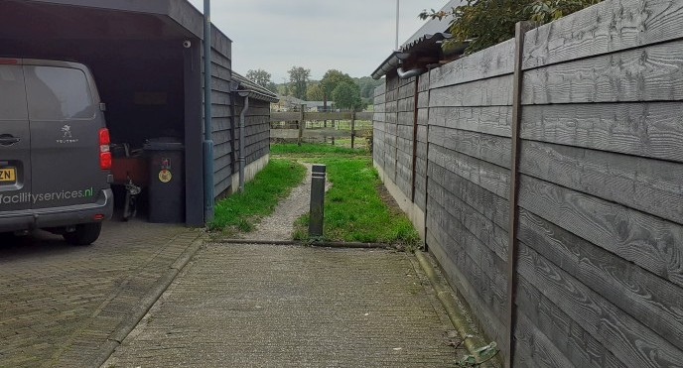
Achterberg | A2 |  | 51.972984, 5.589979 | Vlegel bij huisnr 1 | Gedeeltelijk, maar een kleine versmalling (20-30 cm) zou hier veel beter zijn. | Onvoldoende | Onvoldoende | NVT | Onvoldoende | Vreemd paaltje op versmalling tussen twee parkeerplaatsen. Het paaltje is asymmetrisch geplaatst, met doorgangen van 0,50m en 1,10m. Maar de breedte van de hele doorgang is maar 1,90m, met een iets bredere plantebak is helemaal geen paaltje nodig. Dit type paaltje hoort niet op het wegdek. | 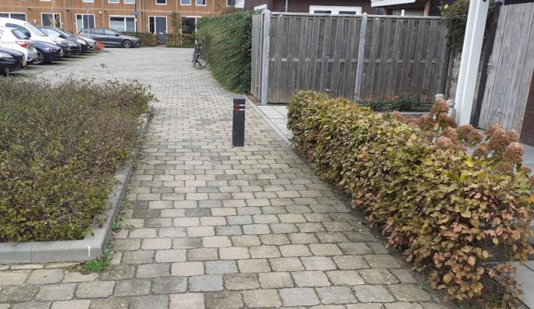
Centrum | C1 |  | 51.958729, 5.566600 | Kon. Elisabethplantsoen (bij de molen) | Nee | Onvoldoende | Onvoldoende | Matig | Onvoldoende | Sluisje op vreemde plek. Doorgang is slechts 90cm, dus ongeschikt voor invaliden of fiets-met-tassen. | 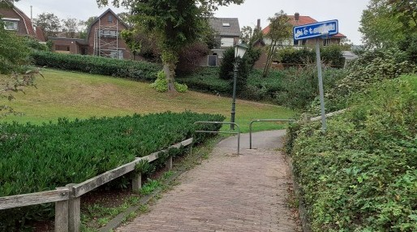 M15
Centrum | C2 |  | 51.958820, 5.567047 | Kon. Elisabethplantsoen (bij de molen) | Nee | Onvoldoende | Onvoldoende | NVT | Onvoldoende | Wat doet dit paaltje daar??? Midden op een fietspad dat aan weerszijden is afgesloten door een sluis, en nog in schutkleur! Doorgang 1.10m | 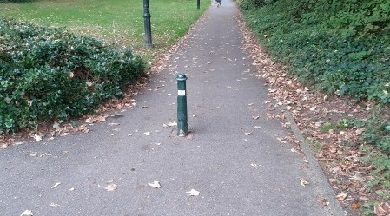 M16
Centrum | C3 |  | 51.958583, 5.567818 | Kon. Elisabethplantsoen (bij De Brakken) | Nee | Onvoldoende | Onvoldoende | NVT | Onvoldoende | Hinderlijk sluisje, wordt massaal omheen gereden. Doorgang 1.00m | 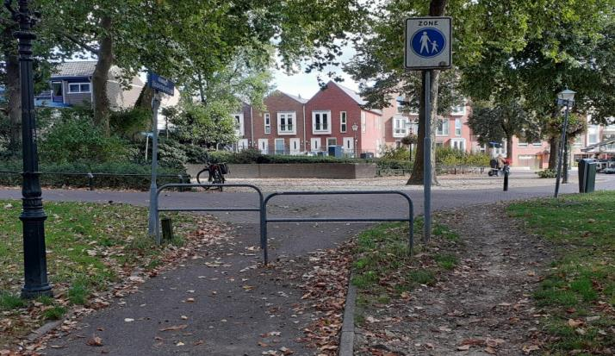 M17
Centrum | C4 |  | 51.958925, 5.568068 | De Brakken | Nee: het is onduidelijk waar een fietser hier heenmoet, nog 10m doorfietsen mag niet, maar afstappen kan hier ook niet!? | Onvoldoende | NVT | NVT | Onvoldoende | Is het stuk rechts van het "verboden in te rijden" bord bedoeld als voetpad? Waar moet een fietser anders blijven op dit zeer korte stukje?? Doorgang van 2.00m (rechts van de paal) nodigt uit om door te fietsen. Dit type paal hoort niet op het wegdek! | 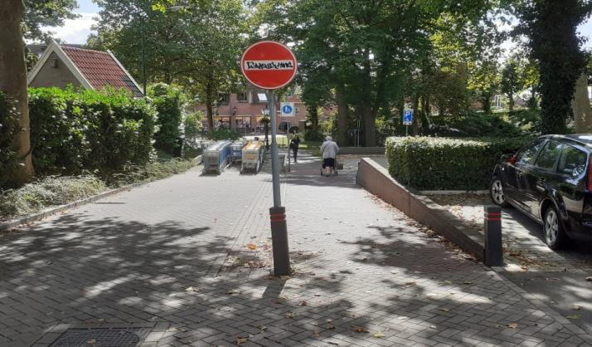
Centrum | C5 |  | 51.958756, 5.567959 | De Brakken | Nee: dit obstakel levert alleen hinder en gevaar | Onvoldoende | NVT | NVT | Onvoldoende | Stalling voor winkelwagentjes misbruikt als vertrager, bedoeld om fietsers te laten afstappen. Doorgang is zo smal dat twee fietsers met fiets-aan-de-hand elkaar niet kunnen passeren, fietsend wel… De doorgang bij de paal is 1.75m. Let op de strepen van fiets-trappers op de paal en het betonwerk! | 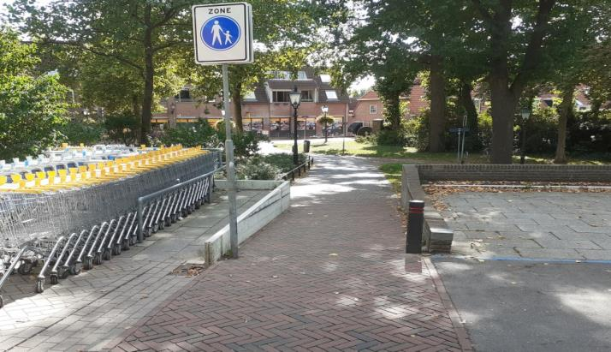
Centrum | C6 |  | 51.958401, 5.568478 | Molenstraat bij huisnr 26 | Ja: een blokkade is hier zeker nodig | Onvoldoende | Redelijk | NVT | Matig | Hele rij palen om voetgangersgebied af te schermen. Doorgang 1.50m. Deze blokkade staat vaak open! | 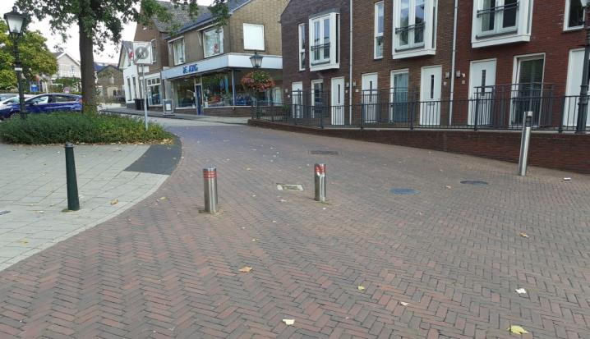
Centrum | C7 |  | 51.957910, 5.568952 | van de Waalstraat bij AH | Ja: een blokkade is hier zeker nodig | Onvoldoende | Volgens richtlijn | NVT | Matig | Hele rij palen om voetgangersgebied af te schermen. Doorgang 1.60m. | 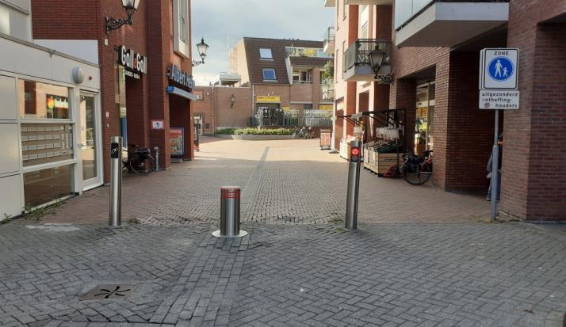
Centrum | C8 |  | 51.957687, 5.565306 | Kruisstraat / Frederik van de Paltshof | Ja: een blokkade voor auto's is hier zinnig. | Onvoldoende | Onvoldoende | Onvoldoende | Matig | Redelijk zichtbaar door reflector maar te laag paaltje. De doorgang is met ruim 2.00m te groot, maar door de bijzondere plek lijkt dit paaltje toch effectief. | 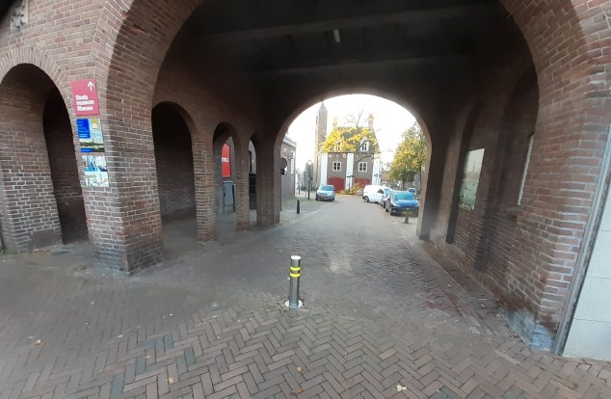
Centrum | C9 |  | 51.956713, 5.570630 | Cuneralaan bij huisnr 14 | Ja: doorgaand verkeer weren | Onvoldoende | Matig | NVT | Onvoldoende | 4 verschillende paaltjes; obstakel voor invaliden (ook op voetpad!); doorgang 1.20. Paaltje is vaak langdurig "weg". | 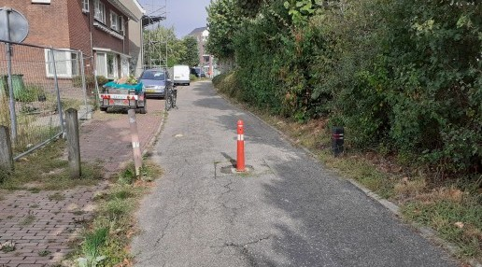 M02
Centrum | C10 | TOP | 51.955953, 5.574478 | Cuneralaan (fietspad) / Duistereweg / Trambaanweg | Nee: werkt alleen als vertrager en tegen brommers | Onvoldoende | Onvoldoende | Redelijk | Onvoldoende | Voetgangerssluis(!) ongeschikt voor fietsers; op schoolroute(!); kruising met Trambaanweg (auto's) onoverzichtelijk maar alleen fietsers worden geremd | M03
Centrum | C11 |  | 51.956344, 5.571697 | Cuneralaan bij huisnr 26 | Nee: duidelijk dat dit een fietspad is | Onvoldoende | Onvoldoende | Onvoldoende | Onvoldoende | kronkel met betonblokken (zonder reflector) en lantaarnpaal; doorgang 1.20; onoverzichtelijke zijweg (niet te zien achter bloembak+parkeerplaats) met onduidelijke voorrang (lijkt uitrit, maar is het niet??). Paaltje is vaak langdurig "weg". | 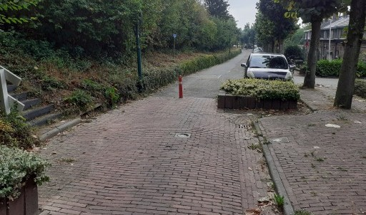 M04
Centrum | C12 | TOP | 51.955942, 5.576789 | tussen Parallelweg en Stikke Hucht | Ja: hier is kans op sluipverkeer | Onvoldoende | Onvoldoende | Onvoldoende | Onvoldoende | Extreem slecht. Fietsers zitten klem tussen twee smalle en drukke wegen. Westwaarts rijdend moet je eerst oversteken, paaltjes vermijden en een scherpe bocht maken; maar autoverkeer "van rechts" op de Parallelweg is niet te zien (struiken, auto's rijden vaak links om geparkeerde auto's in te halen). Voor fietsers vanaf de Stikke Hucht rechtsaf is dit nog beroerder (twee scherpe bochten + paaltjes in 3 meter). De grijs-betonnen paaltjes zijn niet opvallend en gevaarlijk bij aanrijding. Slechte stoepranden leveren extra gevaar. | M05
Centrum | C13 | TOP | 51.954254, 5.576420 | Veldovenpad (oostkant) | Nee: dit houdt vooral fietsers tegen | Onvoldoende | Onvoldoende | NVT | Onvoldoende | Fietssluis met een doorgang van slechts 90cm, niet te doen met invalidewagen/tandem/ligfiets. Het fietspad is al erg smal met 1.20. Uitstekende delen veroorzaken extra gevaar. Extra punt: Dit plekje nodigt uit om te gebruiken als parkeerplaats. | M08
Centrum | C14 |  | 51.954963, 5.564677 | Veldovenpad (westkant) | Nee: dit houdt vooral fietsers tegen | Onvoldoende | Onvoldoende | NVT | Onvoldoende | Versmalling met een doorgang van slechts 108cm, niet te doen met invalidewagen/bakfiets. Het fietspad is al erg smal met 1.20. Uitstekende delen veroorzaken extra gevaar. | 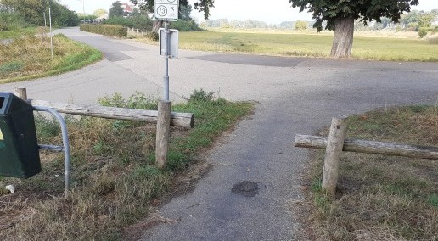 M09
Centrum | C15 | TOP | 51.955964, 5.570634 | Schoutenboomgaardweg bij huisnr 1 | Ja: hier is kans op sluipverkeer | Onvoldoende | Onvoldoende | NVT | Onvoldoende | Gevaarlijke constructie door asymmetrisch (en slecht zichtbaar) betonblok. Doorgang rechts slechts 75cm (ongeschikt voor invaliden!), links 1.20m. Aan de zijkant nog de bekende zwarte paal; dit type paal hoort niet op het wegdek! | 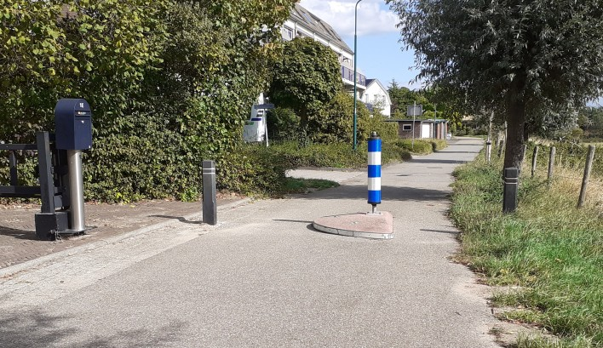
West | W1 |  | 51.960614, 5.559185 | Kuilweg | Deels: een knip om doorgaand verkeer te stoppen is hier wel functioneel, maar niet zo. | Onvoldoende | Redelijk | Matig | Matig | Dit stukje wegdek uitvoeren als fietspad (wat het eigenlijk is) zou duidelijker zijn. Doorgang 1,50m links, 1.80m rechts. | 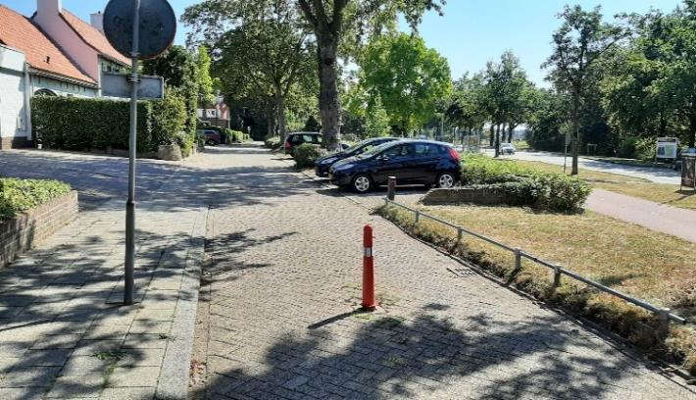
West | W2 |  | 51.960704, 5.558772 | Kuilweg / Utrechtsestraatweg | Doel onduidelijk, paaltje leidt wel af | Onvoldoende | NVT | NVT | Onvoldoende | Paaltje aan rechterkant, waaarom? Als het bedoeld is om auto's naar het tankstation te attenderen op het fietspad dan is de plaatsing verkeer. | 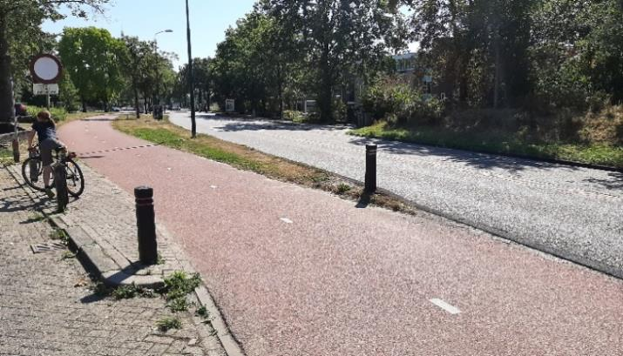
West | W3 |  | 51.960693, 5.559034 | Frankenveld (fietspad) / Kuilweg | Deels: Dit hele fietspad moet beter ingericht | Onvoldoende | Onvoldoende | Onvoldoende | Onvoldoende | Fietspad alleen via stoep te benaderen. Dit hele fietspad moet beter ingericht worden. Smalste doorgang 80cm. Zie ook #W4. | 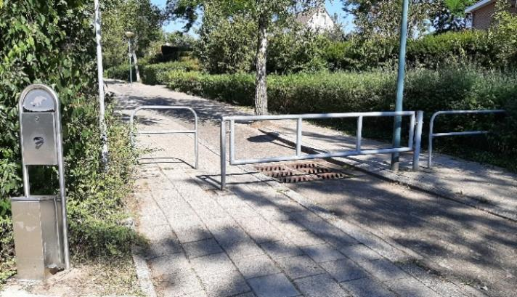
West | W4 |  | 51.961701, 5.559077 | Frankenveld (fietspad) / Donderberg | Deels: Dit hele fietspad moet beter ingericht worden | Onvoldoende | Onvoldoende | Onvoldoende | Onvoldoende | Fietspad alleen via stoep te benaderen/ uitstekend hekwerk. Dit hele fietspad moet beter ingericht worden. Doorgang 90cm. Zie ook #W3. | 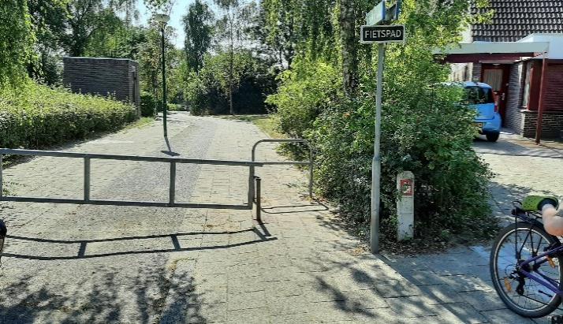
West | W5 |  | 51.960956, 5.559583 | Frankenveld zuidkant | Nee | Onvoldoende | Onvoldoende | Matig | Onvoldoende | Doorgang 1,10; slecht verlicht. Dit paadje is sowieso te smal voor auto's. | 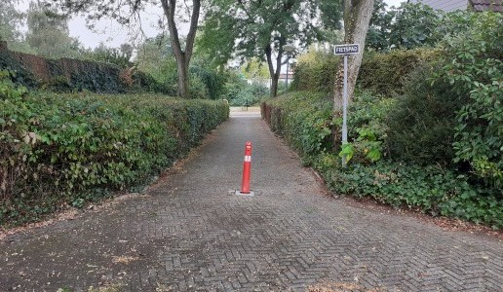 M01
West | W6 |  | 51.962227, 5.557960 | Stichtse Rand richting Berkenweg | Nee | Onvoldoende | Onvoldoende | NVT | Onvoldoende | Spookpaaltje? Staat plotseling op de weg, zonder duidelijke reden. Dit type paal hoort niet op het wegdek! | 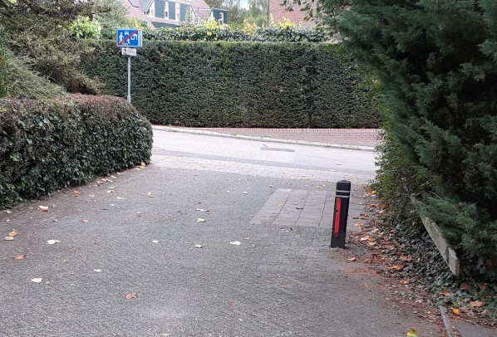
West | W7 |  | 51.962405, 5.557423 | Stichtse Rand / Berkenweg | Nee: paadje is te smal voor meer dan fietsers of voetgangers | Onvoldoende | Onvoldoende | Onvoldoende | Onvoldoende | Twee(!) paaltjes kort na elkaar. De voorste direct op kruising, in scherpe bocht op stijle helling. Dit is een obstakel zelfs voor gewone fietsen, en zeker voor invaliden. Het pad is slechts 2.10m breed wat de paaltjes nogal overbodig maakt. Doorgang 95cm. | 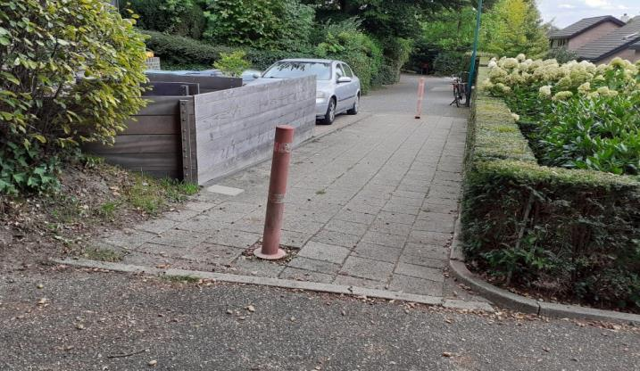
West | W8 |  | 51.964080, 5.561147 | Koerheuvelweg (fietspad) / Vijverberg | Nee: zinloos en gevaarlijk. | Onvoldoende | Matig | Onvoldoende | Matig | Wat doet dat paaltje opeens links? Oh wacht einde fietspad…, maar dat is nergens aangegeven, ook niet dat je moet afslaan. Paaltje staat precies op de kruising, op een stijle helling, waardoor de bocht erg moeilijk is. Verkeer van de andere kant is niet te zien door heg. Doorgang is 1.20m. En... nog geen 100m verderop, bij Van Bentheimhof, ligt een prachtige weg van 2.70m van de parkeerplaats naar ditzelfde fietspad, maar ZONDER paaltje. | 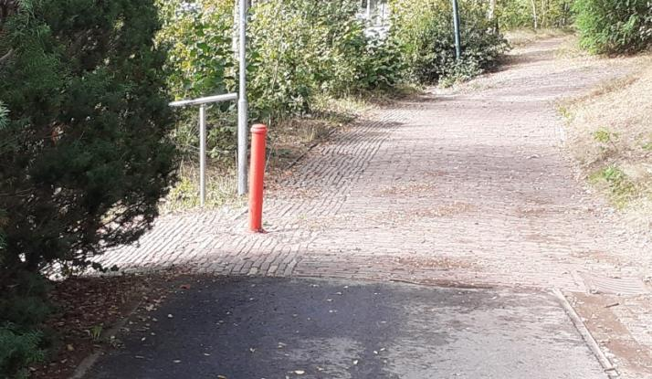
West | W9 | TOP | 51.963043, 5.564217 | Koerheuvelweg (fietspad) / Paardenveld [tegenover Kleine Kampen] | Beperkt: vertragen is hier zinnig ivm drukke Paardenveld, maar niet zo! | Onvoldoende | Onvoldoende | Onvoldoende | Onvoldoende | Sluisje is echt onmogelijk; zelfs met een gewone fiets aan de hand is het een uitdaging! Doorgang is slechts 80cm, ook voor de draai. Niet toegankelijk voor invaliden en voor alle niet-standaard fietsen. Dit zou juist een veiliger toegang tot de Eben Haezerschool kunnen zijn! | 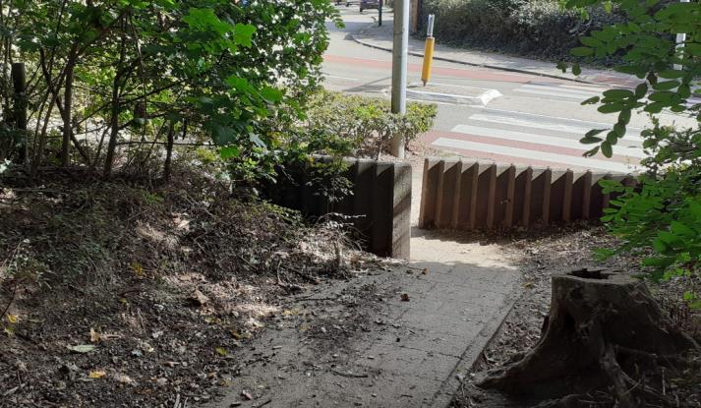
West | W10 | TOP | 51.964185, 5.564425 | Koerheuvelweg (fietspad) nabij De Watertoren | Nee: zinloos en gevaarlijk. | Onvoldoende | Onvoldoende | Onvoldoende | Matig | Een paaltje midden in een stukje bos?? Doorgang links is 2.60m [niet functioneel], rechts 80cm; staat dus midden op de rijstrook. Paaltje ligt regelmatig plat. | 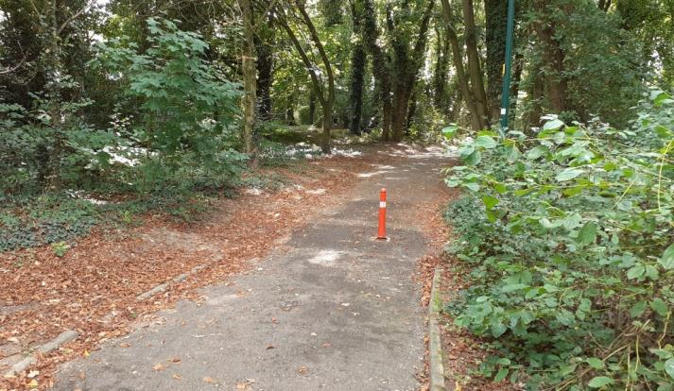
West | W11 |  | 51.964731, 5.564513 | Koerheuvelweg / De Hollentoren | Nee: een bocht afdwingen doe je niet met een plotseling obstakel. | Onvoldoende | Onvoldoende | Onvoldoende | Onvoldoende | ? Paaltje voor ruimere bocht? Onverwacht slecht uitgevoerd. Dit kan beter met een(goed uitgevoerd) hekwerk of plantenbak; met minder ruime bocht kan ook de snelheid beter geremd worden. Dit type paal hoort niet op het wegdek! | 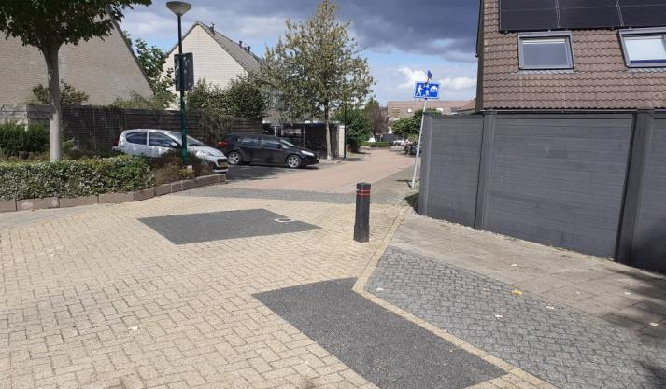
West | W12 |  | 51.965730, 5.565316 | De Hollentoren richting Thijmenstoren | Deels: Een knip tegen doorgaand verkeer is hier terecht, maar niet zo. | Onvoldoende | Onvoldoende | Onvoldoende | Redelijk | Twee paaltjes is nog erger dan één: als fietser is gewoon rechtdoor niet mogelijk. Doorgang 1.00m; kort na een kruising; verstopt achter planten. Maar wel (bijna) goede kleur. | 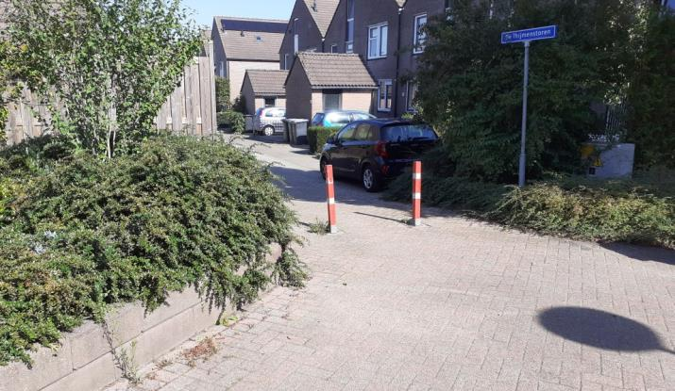
West | W13 |  | 51.966265, 5.564494 | De Thijmenstoren bij huisnr 26 | Nee: Deze vertrager/wegversmaller levert vooral gevaar. | Onvoldoende | Onvoldoende | NVT | Onvoldoende | Paaltjes op de weg als wegversmalling om auto's af te remmen. De "tiet" op de weg is zeer hinderlijk voor fietsers: je kan er niet rechts langs, maar links zit je op de verkeerde weghelft. Een fietsers moet 1.20m uitwijken voor paaltje+drempel. Een gewone drempel + spiegel voor om-de-hoek kijken is hier logischer. Dit type paal hoort niet op het wegdek! | 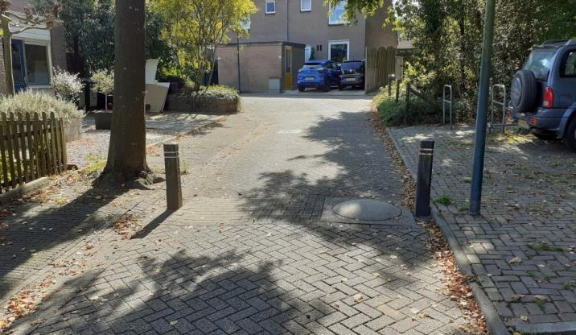
West | W14 |  | 51.964259, 5.565536 | Paardenveld zuidwaarts, nabij Koerheuvelweg. 3x een betonblok-met-paal die een soort fietsstrook markeert. | Nee: nep-fietsstrookjes lijken bedoeld om fietsers veiliger ruimte te bieden, maar onveilige constructie. | Matig | Matig | Matig | Matig | 3x Geen fietspad, maar een suggestie gemarkeerd met een betonblok en een blauw/wit paaltje. Er zijn 3 van dit soort constructies in ~100m, alle met een doorgang van 1.30m. Op de foto de middelste, net na de kruising met de Koerheuvelweg. | 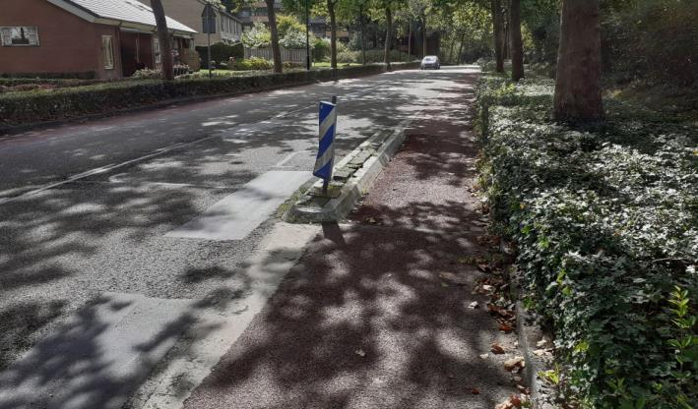
West | W15 |  | 51.962105, 5.563902 | pad tussen Molenberg en Paardenveld | Nee: hiermee wordt alleen een prima fietsroute geblokkeerd. | Onvoldoende | Onvoldoende | NVT | Onvoldoende | 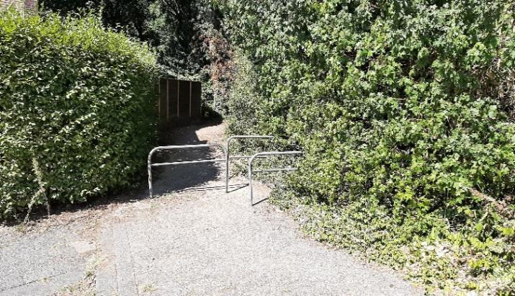 Dit doorsteekje is vanaf het noorden logisch fietspad, maar bij dit sluisje loop je vast.
West | W16 | TOP | 51.960018, 5.563180 | Teldersweg richting Zandheuvelstraat | Nee: makkelijk te omzeilen | Onvoldoende | Onvoldoende | Onvoldoende | Onvoldoende | Paal op kruisingsvlak, overbodig door hele brede doorgang over stoep. Wel hinderlijk, zeker als je de stoeprand niet goed ziet… Dit type paal hoort niet op het wegdek! | 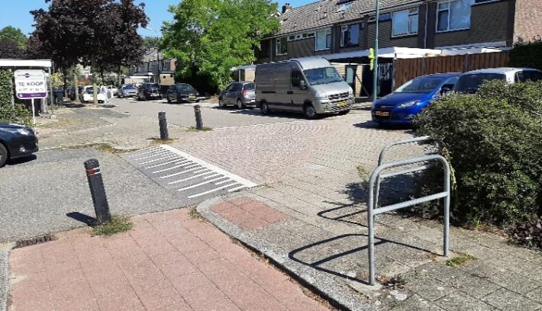
West | W17 | TOP | 51.959857, 5.563039 | Teldersweg / Zandheuvelstraat | Nee: makkelijk te omzeilen | Onvoldoende | Onvoldoende | Matig | Onvoldoende | 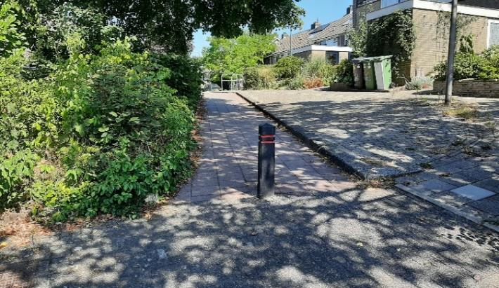 Paal midden op smal fietspad. Onnodig, via stoep kan je er zo langs. Een bord "fietspad" zou hier beter helpen… Dit type paal hoort niet op het wegdek!
West | W18 |  | 51.959562, 5.562041 | Zandheuvelweg / Spitsbergenpad | Ja: een knip om doorgaand verkeer te stoppen is hier wel functioneel, maar niet zo. | Onvoldoende | Onvoldoende | NVT | Onvoldoende | Onnodige hekjes, doorgang te smal, via de stoep kan je er zo langs. Sluis-opbouw maakt het nog hinderlijker dan paaltjes, dus fietser gaat liever over de stoep. | 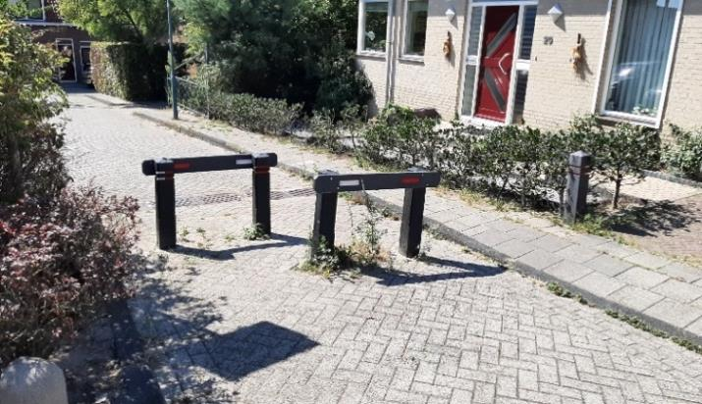
West | W19 |  | 51.959208, 5.562968 | Oude Veenendaalseweg bij Spitsbergenpad | Ja: een knip om doorgaand verkeer te stoppen is hier wel functioneel (kon ook met 1 paaltje). | NVT | Volgens richtlijn | NVT | Matig | Hekwerk/sluis op deze plek is tijdelijk verwijderd ivm werkzaamheden Bantuinweg. Daarom geen exacte informatie en geen actuele foto. Te oordelen naar de streetview-foto is deze sluis functioneel, breed genoeg voor alle soorten fietsers, en goed te zien. Maar het hekwerk heeft uitstekende delen en 1 paaltje was hier al genoeg.
West | W20 |  | 51.960542, 5.562085 | Teldersweg (diverse plekken) | Nee: werkt niet goed. | Onvoldoende | Onvoldoende | NVT | Onvoldoende | Dit is maar één voorbeeld; de hele Teldersweg staat er vol mee. Duidelijk bedoeld om auto's te weren, maar nu wordt er recht voor geparkeerd, of via links omheengereden. Door buurt en kinderen worden deze doorsteekjes veel gebruikt.
West | W21 |  | 51.968140, 5.566231 | Doorsteekje van kruising Nieuwe Veenendaalseweg / Beukenlaan naar De Spijnderstoren | NVT, alleen voetgangers hebben hier last van | NVT | NVT | NVT | NVT | Hier staat een sluisje op het voetpad, terwijl er een duidelijk fietspad vlak naast ligt. Dit doorsteekje is een logische schoolroute naar o.a. de Ericaschool. Maar zie #W22. | 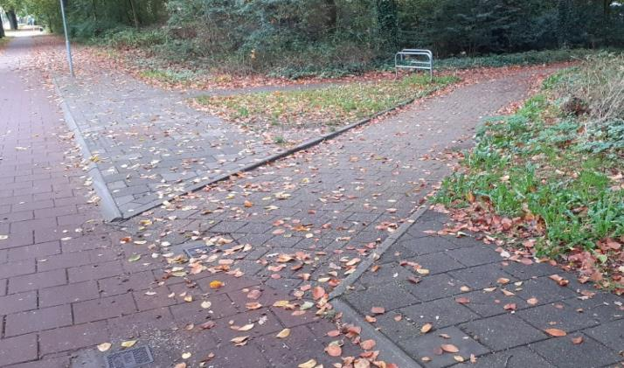
West | W22 |  | 51.967783, 5.565325 | De Spijnderstoren naast huisnr 4 | Nee, niet zo | Onvoldoende | Onvoldoende | Onvoldoende | Onvoldoende | Hetzelfde doorsteekje als #W21 van de andere kant. Hier blijkt het opeens een voetpad(!?). Een veel te smal sluisje (0,80m!) belemmert mindervaliden. Het olifantenpaadje laat zien hoe vaak er omheen gereden wordt. | 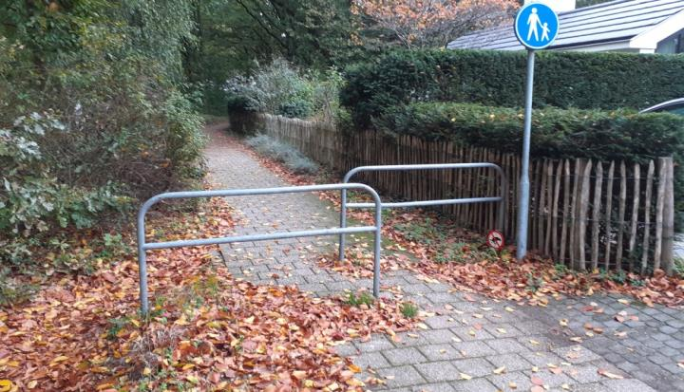
Noord | N1 |  | 51.964170 5.565830 | Paardenveld / Platanenlaan | Nee: alleen hinderlijk voor voetgangers en fietsers | Onvoldoende | Onvoldoende | Matig | Onvoldoende | Mag je hier nu wel of niet met de fiets? Sluis doet het suggeren en dit pad wordt ook veel gebruikt voor Ebenhaezerschool. Maar deze beweegbare sluis heeft doorgang van slechts 70-90cm: ongeschikt voor veel fietsen (zelfs aan de hand) en een ernstige blokkade voor invaliden! | 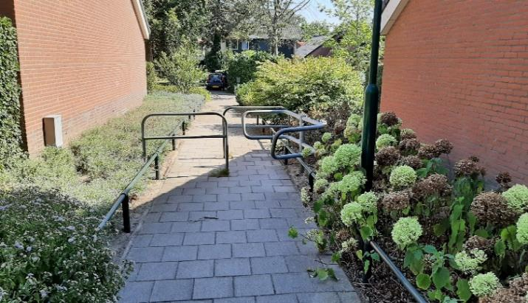
Noord | N2 |  | 51.963618, 5.570652 | van Suijlenplein | Nee: dit is niet de goede manier om de rijbaan aan te geven. | Onvoldoende | Onvoldoende | Onvoldoende | Onvoldoende | Paaltjes gebruikt om bocht aan te geven? Voor fietsers volkomen onlogisch en onverwacht, moet je er omheen of juist tussendoor? Verkeerde kleur paaltje. Misschien bloembak gebruiken? | 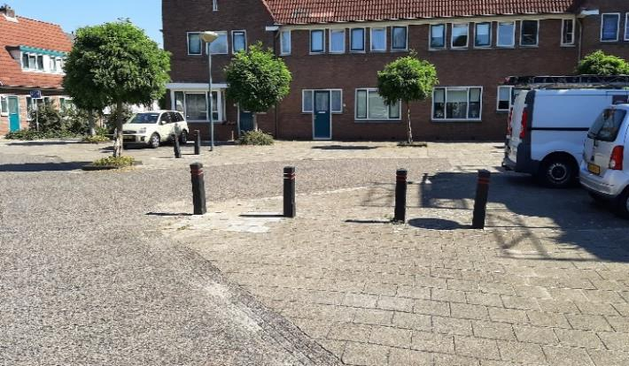
Noord | N3 |  | 51.962561, 5.572807 | Eikenlaan/Meidoornlaan doorsteek naar Larikslaan | Nee: dit paadje is te smal voor auto's; de paaltjes houden fietsen niet tegen maar zijn wel gevaarlijk. | Onvoldoende | Onvoldoende | Onvoldoende | Onvoldoende | Doorsteekje voor fietsers vanaf Rhenen west/ centrum naar Montissorischool/Achterberg. Onduidelijk of dit een fietspad is, maar op dit punt is er zeker behoefte aan. Bij Larikslaan is de ruimste doorsteek, bij Meidoornlaan is helemaal bizar. | 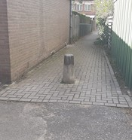 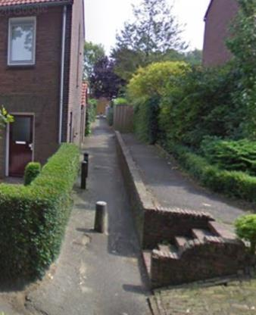
Noord | N4 |  | 51.960546, 5.574815 | Achterbergsestraatweg bij kruising Prunuslaan/Simon Stevinweg (2x) | Nee: een vreemde manier om auto's over een drempel te dwingen | Onvoldoende | Matig | Matig | Onvoldoende | 2x versmalling (aan weerszijden kruising; op de foto die aan de noordkant), gevaarlijk door de slecht-zichtbare betonblokken. Een nep-fietsstrook, in strijd met richtlijnen. Doorgang is slechts 1.10m, waardoor ongeschikt voor veel invalidenvoertuigen. Dit type paal hoort niet op het wegdek! | 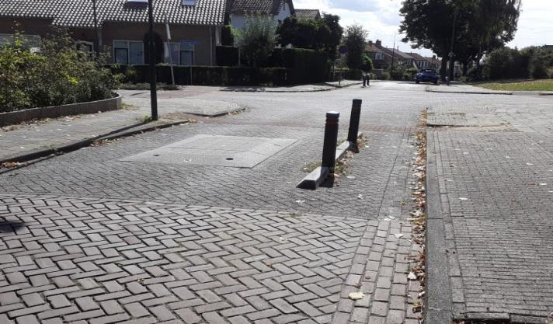
Noord | N5 |  | 51.961323, 5.575551 | Achterbergsestraatweg bij begraafplaats (bij kruising Jan van Arkelweg) | Nee: een vreemde manier om auto's over een drempel te dwingen | Onvoldoende | Matig | NVT | Onvoldoende | Versmalling, gevaarlijk door de slecht-zichtbare betonblokken. Een nep-fietsstrook, in strijd met richtlijnen. Doorgang is slechts 1.10m, waardoor ongeschikt voor veel invalidenvoertuigen. Dit type paal hoort niet op het wegdek! | 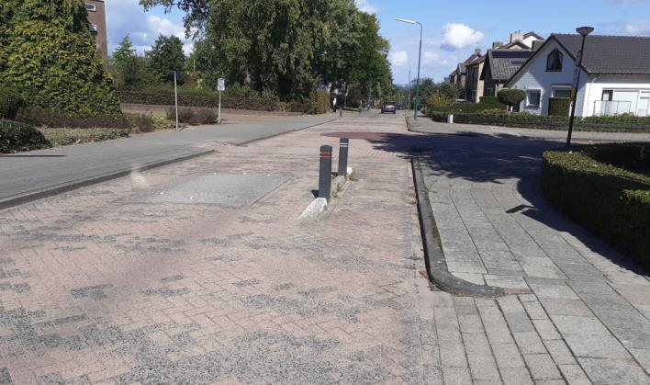
Noord | N6 |  | 51.961602, 5.575852 | Achterbergsestraatweg bij begraafplaats (huisnr 68) | Nee: dit is niet de goede manier om een wegversmalling aan te geven. | Onvoldoende | NVT | NVT | Onvoldoende | Bij een (niet met borden aangegeven!) wegversmalling duikt dit paaltje op. Fietsers worden hier klem gereden door achteropkomend verkeer. Het gaat om een plotselinge versmalling van 90cm | 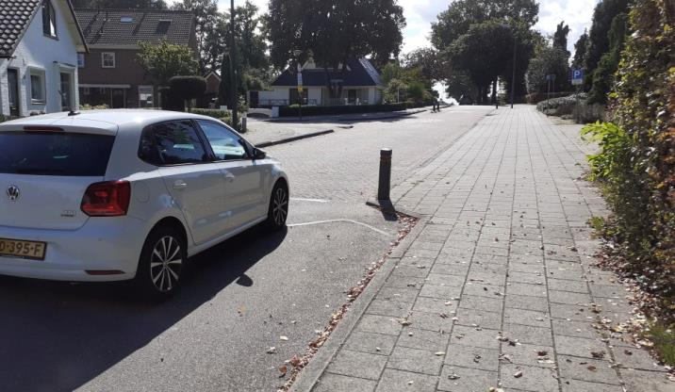
Noord | N7 |  | 51.959252, 5.577699 | Spoorbaanweg bij huisnr 21 | Nee: dit is geen goede manier om auto's over een drempel te dwingen. | Onvoldoende | Matig | NVT | Onvoldoende | Nep-fietsstrook bedoeld om auto's over een drempel te dwingen; vooral de varkensruggen zijn gevaarlijk. Inleiding met paar witte streepjes is omvoldoende. Het fiets-strookje is smal (1.10m). Zie ook #N8 | 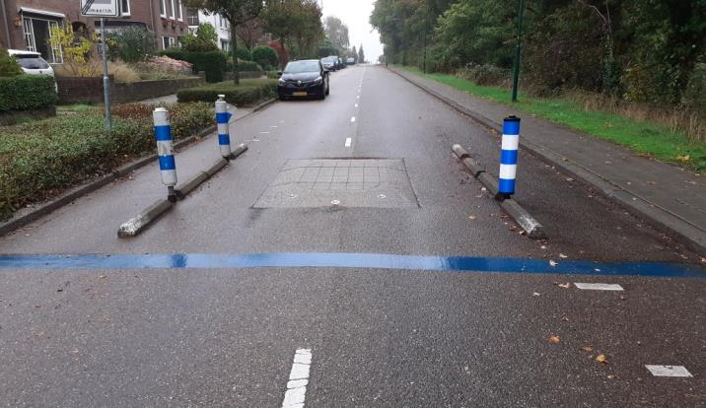
Noord | N8 |  | 51.960162, 5.577899 | Spoorbaanweg bij Simon Stevinweg | Nee: dit is geen goede manier om auto's over een drempel te dwingen. | Onvoldoende | Matig | Matig | Onvoldoende | Nep-fietsstrook bedoeld om auto's over een drempel te dwingen; vooral de varkensruggen zijn gevaarlijk. Inleiding met paar witte streepjes is omvoldoende. De rechter strook is hier maar 1.00m. Door de zijweg is deze nog wat lastiger dan #N7. | 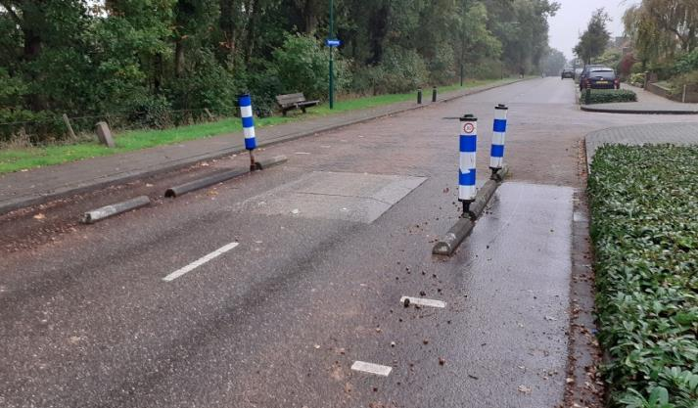
Oost | O1 |  | 51.956901, 5.580856 | Grebbeweg (N225) zuidkant tegenover Candialaan | Nee: functie onduidelijk | Onvoldoende | Volgens richtlijn | NVT | Onvoldoende | 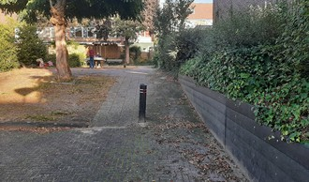 Onduidelijke functie, deze palen maken het fietspad alleen maar smaller. Verschillende kleuren. En waarom mag een fietser niet van/naar de Candialaan, terwijl voor auto's een hele voorsorteerstrook is gemaakt?? | 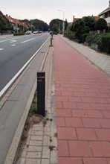
Oost | O2 |  | 51.958844, 5.579324 | Kastanjelaan / Levendaalseweg | Nee | Matig | NVT | NVT | Onvoldoende | Paaltjes zijn misbruikt om een bocht aan te geven; hier hoort een rood/wit waarschuwingsbord. Vanaf de noordkant komend lijkt er zelfs een fietspad rechts van de lantaarnpaal! | 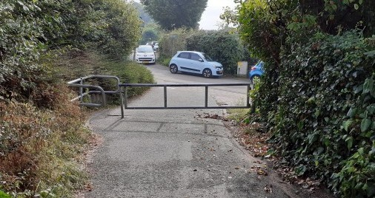 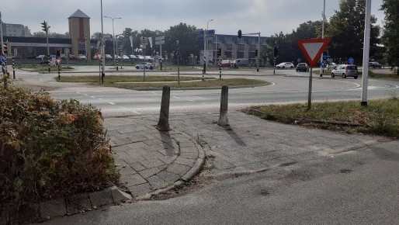 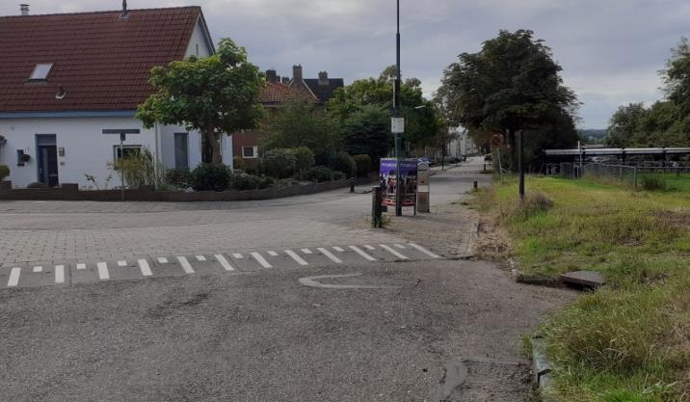 M06
Oost | O3 |  | 51.958351, 5.579176 | Kastanjelaan bij ventweg (huisnr 22 en 8) | Nee: dit is niet de goede manier om een wegversmalling/drempel vorm te geven | Onvoldoende | NVT | NVT | Onvoldoende | 2x Langs de Kastanjelaan deze drempel-met-versmalling. Het paaltje dient om de versmalling duidelijker te maken, maar is slecht zichtbaar (donker/schaduw). Tegemoetkomend verkeer snapt niet waarom een fietser opeens midden op de weg gaat rijden. De ruimte rechts van de paal lijkt een nep-fietsstrook, maar is het niet. Een klein stukje verderop ligt er nog een, maar zonder drempel. |  
Oost | O4 |  | 51.959422, 5.582741 | Levendaalseweg bij Larikshof | Nee | Onvoldoende | Onvoldoende | NVT | Onvoldoende | Dubbele sluis, ook hinderlijk voor invaliden. Doorgang 1.20, afstand hekjes slechts 1.40. Zichtbaarheid in het donker zeer slecht. Komend vanuit het bos is er wel 30m eerder (misplaatst!) een waarschuwingsbord met "einde fietspad" (maar wat is dit stukje asfalt dan??) |   M07
Overig | X1 | TOP | 51.994159, 5.554244 | Oude Veensegrindweg bij Kwintelooyen | Ja: deze knip is absoluut nuttig om doorgaand snelverkeer te weren | Matig | Matig | NVT | Onvoldoende | Betonblok midden op een fietsstraat, slecht te zien. Het blok is 18cm hoog (trappers!) en 0,95m breed. De doorgang is 1.20m. Er is inleiding, maar door schaduw en bladeren slecht te zien (er is hier geen verlichting!). Aan de sporen op het blok is te zien dat hier regelmatig auto's overheen gaan. Door agrarisch verkeer (toegestaan!) is een paaltje hier niet mogelijk; ribbelmarkering/zigzag op het wegdek en reflectoren op het blok zijn hier dus echt nodig! |  
Overig | X2 |  | 52.006033, 5.540545 | Cuneraweg achter 3 Zussen, fietspad richting Veenendaal centrum | Ja: een blokkade voor auto's is hier zinnig. | Volgens richtlijn | Onvoldoende | Matig | Volgens richtlijn | Doorgang 1,20m (effectief 1.00); 4,00m van de kruising. Fietsers uit richting Elst moeten een scherpe S-bocht maken. Dit paaltje is vaak lange tijd "weg", wat leidt tot klachten over sluipverkeer (pakketbezorgers, hoveniers). Een kleine middenberm, wat verder van de kruising, zou hier beter zijn. Het bord fietspad staat juist te ver van de kruising. [Dit kruispunt wordt binnenkort opnieuw ingericht ivm fietsstraat en doorfietsroute. Een soepele route van/naar dit fietspad wordt dan nog belangrijker.] | 
Overig | X3 |  | 52.002947, 5.543801 | Cuneraweg, fietspad richting Varenmos | Nee, een bord "fietspad" is hier voldoende | Volgens richtlijn | Volgens richtlijn | Redelijk | Redelijk | Een van de best-uitgevoerde paaltjes binnen Rhenen. Maar het nut is twijfelachtig, de dwarsweg is een fietspad. | 
Overig | X4 |  | 51.997260, 5.552705 | Cuneraweg fietspad bij rotonde ringweg oost | Ja, deze paal maakt duidelijker dat dit een fietspad is. | Matig | Onvoldoende | Onvoldoende | Volgens richtlijn | Hoewel auto's hier makkelijk omheen kunnen lijkt dit paaltje effectief; het is wel flink beschadigd door aanrijdingen. Veel te dicht bij de kruising, en daardoor ontbreekt de inleiding aan 1 kant. Doorgangen 2.00m en 2.20m zijn eigenlijk te groot, maar helpen wel om de bocht soepeler te nemen. | 

NVT | AL_WEG | NVT | 51.964001, 5.581229 | Boslandweg bij autobedrijf | Nee: dit is niet de manier om een wegversmalling te maken. | NVT | NVT | NVT | NVT | Deze is er gelukkig al niet meer: Gesignaleerd op streetview, maar is inmiddels (terecht!) vervangen door een normale drempel. Goed bezig! Wegversmalling bij drempel: varkensruggen-met-paaltje. Het beton was heel slecht te zien, begint al ver voor het paaltje. Voor fietsers is niet duidelijk of je rechts (te smal!) of links (conflict met auto's) moet. | 

